データシート
令和６年度（補正予算）商用車等の電動化促進事業 |  |  |  |  | ＜充電器申請専用＞交付申請時用Excelデータシート |  |  |  |  |  | 2025/10/9更新 |  | ■申請受電設備 | ■補助率
 | 電子メール申請（jGrants申請含む）の場合には、申請書類送付時にこのExcelファイルを添付してください。 |  |  |  |  |  |  |  |  |  |  | 急速充電設備 | 急速充電設備 | 2
 | 本Excelデータシートの必要項目を記入すると、様式第１の２(第５条関係)・様式第１(その５の２)・様式第１(その９)・別添が自動作成されます。 |  |  |  |  |  |  |  |  |  |  | 普通充電設備 | 普通充電設備 | 2
 | ※様式第１（その９）は該当事業者のみ提出 |  |  |  |  |  |  |  |  |  |  | 高圧受電設備 | V2H充放電設備 | 2
 |  |  | …入力必須 |  |  | …必要な場合入力 |  | …入力不要項目 | …自動算出のため入力不要 |  |  | バッテリー交換式充電設備 | 外部給電設備 | 3
 |  |  |  |  |  |  |  |  |  |  |  |  | 高圧受電設備
 |  |  |  |  |  |  |  |  |  |  |  |  | バッテリー交換式充電設備
申請区分
提出日（西暦で入力）
貴社管理番号
識別番号（電子申請のみ）
補助事業の完了予定年月日 |  |  |  |  |  |  |  |  |  |  |  |  |  | 急速充電設備 | 補助率 90kW以上：10/10、50kW以上：1/2、10kW以上：1/2 |  |  |  |  | 普通充電設備 | 補助率 6kW以上1/2、6kW未満：1/2 |  |  |  |  | V2H充放電設備 | V2H充放電設備補助率：1/2 |  |  |  | 外部給電設備 | 外部給電器補助率：1/3
補助対象車両の申請番号 |  |  |  |  |  |  |  |  |  |  |  |  |  | メーカー名 | 区分 | 型式 | 出力(KW) | 補助金交付上限額 （千円） |  | メーカー名 | 区分 | 型式 | 出力 （kW) | 補助金交付上限額 （千円） |  | メーカー名 | 型式 | 充電出力 （kW） | 補助金交付上限額 （千円） |  | メーカー名 | 型式 | 補助金交付上限額 （千円）
初年度トラックの導入予定 |  |  |  |  |  |  |  |  |  |  |  |  |  |  | 種別 |  |  |  |  |  | 種別
翌年度トラックの導入予定 |  |  |  |  |  |  |  |  |  |  |  |  | ABB | ABB | 150kW以上 | Terra 184 JJ | 180 | 5,000 | ABB_普通 | ABB | 普通 | TAC-W6-P8-R-C-JPN | 6 | 157 | GSユアサ_V2H | GSユアサ | VOX-10-T3-D | 10 | 500 | オリジン_外部 | オリジン | MV2B-35-RF | 150
前年度申請番号 |  |  |  |  |  |  |  |  |  |  |  |  | CHAEVI |  |  | Terra 184 JJ-X | 180 | 5,000 | Zerova_普通 |  |  | TAC-W6-P8-R-JPN | 6 | 139 | アイケイエス_V2H |  | VOX-10-T3-D-T | 10 | 500 | ニチコン_外部 |  | MV2V-10K-BC | 500
前年度交付決定年月日 |  |  |  |  |  |  |  |  |  |  |  |  | eTreego Japan |  | 90kW以上150kW未満 | Terra 124 JJ | 120 | 5,000 | クリエイト・プロ_普通 | Zerova | 普通 | AXSJ960001D3P0-RW | 9.6 | 350 | エリーパワー_V2H |  | VOX-10-T3-G | 10 | 500 | 本田技研工業_外部 | ニチコン | VPS-4C1A | 216
前年度交付決定番号 |  |  |  |  |  |  |  |  |  |  |  |  | EV モーターズ・ジャパン |  |  | Terra 184 JJ-S | 112.5 | 5,000 | ジゴワッツ_普通 |  |  | AXSJ960001D3P1-RW | 9.6 | 350 | オムロンソーシアルソリューションズ_V2H |  | VOX-10-T3-G-T | 10 | 500 | 三菱自動車工業_外部 |  | VPS-3C1A-B/Y | 150
複数年度事業の開始日 |  |  |  |  |  |  |  |  |  |  |  |  | fantasista |  |  | Terra 124 CJ | 100 | 4,000 | デルタ電子_普通 |  |  | AXSJ960001D3P3-RW | 9.6 | 350 | シャープエネルギーソリューション_V2H | アイケイエス | S06JP010V | 6 | 500 |  | 本田技研工業 | EBHJ | 364
複数年度事業の完了予定年月日 |  |  |  |  |  |  |  |  |  |  |  |  | JFEテクノス |  |  | Terra 184 CJ | 100 | 4,000 | パナソニック_普通 |  |  | AXSJ960001D3P4-RW | 9.6 | 350 | ダイヤゼブラ電機_V2H |  | S06JP020V | 6 | 500 |  |  | EBNJ | 267
 |  |  |  |  |  |  |  |  |  |  |  |  | ULTRA EV CHARGER |  |  | Terra 94 CJ | 90 | 4,000 | プラゴ_普通 |  |  | AXSJ960001D3P5-RW | 9.6 | 350 | デンソー_V2H |  | T10JP010V | 9.9 | 500 |  | 三菱自動車工業 | MZ604775 | 47
申請者情報 |  |  |  |  |  |  |  |  |  |  |  |  | Zerova |  |  | Terra 94 J | 90 | 4,000 | モリテックスチール_普通 |  |  | AXSJ960001D3P6-RW | 9.6 | 350 | ニチコン_V2H | エリーパワー | EPS-60V | 6 | 500
郵便番号（〒） |  |  |  | - |  |  |  |  |  |  |  |  | アサヒ衛陶 |  |  | Terra HP CJ | 90 | 4,000 | 河村電器産業_普通 |  |  | AXSJ960001D3P0S | 9.6 | 350 | パナソニック_V2H |  | EPS-60VR | 6 | 500
申請者住所 |  |  |  |  |  |  |  |  |  |  |  |  | キューヘン | CHAEVI | 150kW以上 | DCV-3FJ180P-I | 180 | 5,000 | 新電元工業_普通 |  |  | AXSJ960001D3P0SC | 9.6 | 350 | 長州産業_V2H | オムロン ソーシアルソリューションズ | KPEP-A-SET-AC | 5.9 | 500
社名又は名称 |  |  |  |  |  |  |  |  |  |  |  |  | ジゴワッツ |  | 90kW以上150kW未満 | DCV-3FJ120P-I | 120 | 5,000 | 内外電機_普通 |  |  | AXSJ960001D3P0SD | 9.6 | 350 | 椿本チエイン_V2H |  | KPEP-A-SET-AC-EF | 5.9 | 500
代表者役職 |  |  |  |  |  |  |  |  |  |  |  |  | スターチャージ |  |  | DCV-3FJ120P-I2 | 120 | 5,000 | 日東工業_普通 |  |  | AXSJ960001D3P0SCD | 9.6 | 350 | 東光高岳_V2H |  | KPEP-A-SET-AC-S | 5.9 | 500
代表者氏名 |  |  |  |  |  |  |  |  |  |  |  |  | ダイヘン |  | 50kW以上90kW未満 | CV-3FC50P-U | 50 | 2,000 | 日本電気_普通 |  |  | AXSJ960001D3P0SD2 | 9.6 | 350 |  |  | KPEP-A-SET-AC-EF-S | 5.9 | 500
責任者の所属部署・役職 |  |  |  |  |  |  |  |  |  |  |  |  | デルタ電子 |  |  | CV-3FJ50P-U | 50 | 2,250 | 平河ヒューテック_普通 |  |  | AXSJ960001D3P0SCD2 | 9.6 | 350 |  |  | KPEP-A-SET-2HYB | 5.9 | 500
責任者氏名 |  |  |  |  |  |  |  |  |  |  |  |  | デンゲン | eTreego Japan | 90kW以上150kW未満 | L3-S120PC2M | 120 | 4,950 | 東芝ライテック_普通 |  |  | AXSJ960001D3P1S | 9.6 | 350 |  |  | KPEP-A-SET-2HYB-EF | 5.9 | 500
責任者電話番号 |  |  |  |  |  |  |  |  |  |  |  |  | テンフィールズファクトリー |  |  | L3-S120PC2M-1T | 120 | 3,950 | ダックビル_普通 |  |  | AXSJ960001D3P1SC | 9.6 | 350 |  |  | KPEP-A-SET-2HYB-S | 5.9 | 500
責任者FAX番号 |  |  |  |  |  |  |  |  |  |  |  |  | ニチコン | EV モーターズ・ジャパン | 90kW以上150kW未満 | EVM750V-160KW-B | 160 | 4,900 | 日本宅配システム_普通 |  |  | AXSJ960001D3P1SD | 9.6 | 350 |  |  | KPEP-A-SET-2HYB-EF-S | 5.9 | 500
責任者Eメールアドレス |  |  |  |  |  |  | @ |  |  |  |  |  | 日発販売 |  |  | ENC-DCL120B-J | 120 | 4,950 | GSジャパン_普通 |  |  | AXSJ960001D3P1SCD | 9.6 | 350 |  |  | KPEP-A-SET-3AC | 5.9 | 500
担当者の所属部署・役職 |  |  |  |  |  |  |  |  |  |  |  |  | ハセテック |  |  | ENC-DCL120A-J | 120 | 3,950 | BYD_普通 |  |  | AXSJ960001D3P1SD2 | 9.6 | 350 |  |  | KPEP-A-SET-3AC-S | 5.9 | 500
担当者氏名 |  |  |  |  |  |  |  |  |  |  |  |  | パワーエックス |  |  | ENC-DCL100B-J | 100 | 4,950 |  |  |  | AXSJ960001D3P1SCD2 | 9.6 | 350 |  |  | KPEP-A-SET-4AC | 5.9 | 500
担当者電話番号 |  |  |  |  |  |  |  |  |  |  |  |  | 新電元工業 |  |  | ENC-DCL100A-J | 100 | 3,950 |  |  |  | AXSJ960001D3P3S | 9.6 | 350 |  |  | KPEP-A-SET-4AC-EF | 5.9 | 500
担当者FAX番号 |  |  |  |  |  |  |  |  |  |  |  |  | 東光高岳 |  | 50kW以上90kW未満 | ENC-DCL080B-J | 80 | 2,150 |  |  |  | AXSJ960001D3P3SC | 9.6 | 350 |  |  | KPEP-A-SET-4AC-S | 5.9 | 500
担当者Eメールアドレス |  |  |  |  |  |  | @ |  |  |  |  |  | 日立製作所 |  |  | EVM750V-080KW-B | 80 | 2,150 |  |  |  | AXSJ960001D3P3SD | 9.6 | 350 |  |  | KPEP-A-SET-4AC-EF-S | 5.9 | 500
担当者郵便番号（〒） |  |  |  | - |  |  |  |  |  |  |  |  | エンザミンパワー |  |  | ENC-DCL080A-J | 80 | 1,975 |  |  |  | AXSJ960001D3P3SCD | 9.6 | 350 |  | シャープエネルギーソリューション | JH-WE2301 | 6 | 500
担当者住所 |  |  |  |  |  |  |  |  |  |  |  |  | 北海道電気相互 |  |  | EVM750V-080KW-A | 80 | 1,950 |  |  |  | AXSJ960001D3P3SD2 | 9.6 | 350 |  | ダイヤゼブラ電機 | EOJ-D60EV | 6 | 500
GXリーグへの表明 |  |  |  |  |  |  |  |  |  |  |  |  | 充活 |  |  | ENC-DCL060B-J | 60 | 2,100 |  |  |  | AXSJ960001D3P3SCD2 | 9.6 | 350 |  |  | EPJ-S60EV | 6 | 500
 |  |  |  |  |  |  |  |  |  |  |  |  | 和光電研 |  |  | ENC-DCL060A-J | 60 | 1,950 |  |  |  | AXSJ960001D3P4S | 9.6 | 350 |  | デンソー | DNEVC-D6075-2 | 5.9 | 500
※申請区分が「買取」の場合はD41行目～D46行目まで入力不要 |  |  |  |  |  |  |  |  |  |  |  |  | プラゴ |  | 10kW以上50kW未満 | ENC-DCL040B-J | 40 | 575 |  |  |  | AXSJ960001D3P4SC | 9.6 | 350 |  |  | DNEVC-SD6075 | 5.9 | 500
貸渡先郵便番号（〒） |  |  |  | - |  |  |  |  |  |  |  |  | 日立インダストリアルプロダクツ |  |  | ENC-DCL040A-J | 40 | 575 |  |  |  | AXSJ960001D3P4SD | 9.6 | 350 |  |  | DNEVC-SD6075S | 5.9 | 500
貸渡先住所 |  |  |  |  |  |  |  |  |  |  |  |  | 北九州住設 |  |  | EVM750V-040KW-A | 40 | 550 |  |  |  | AXSJ960001D3P4SCD | 9.6 | 350 |  | ニチコン | ESS-V1 | 5.9 | 500
貸渡先事業者名 |  |  |  |  |  |  |  |  |  |  |  |  | 住友商事パワーアンドモビリティ | fantasista | 150kW以上 | F3JAP180-JJ | 180 | 5,000 |  |  |  | AXSJ960001D3P4SD2 | 9.6 | 350 |  |  | ESS-V1S | 5.9 | 500
貸渡先代表者役職 |  |  |  |  |  |  |  |  |  |  |  |  | 日東工業 |  | 90kW以上150kW未満 | F3JAP120-JJ | 120 | 5,000 |  |  |  | AXSJ960001D3P4SCD2 | 9.6 | 350 |  |  | ES-T3V1 | 5.9 | 500
貸渡先代表者氏名 |  |  |  |  |  |  |  |  |  |  |  |  | ヘッドスプリング | JFEテクノス | 90kW以上150kW未満 | SuperRAPIDAS-SR-AE | 100 | 6,000 |  |  |  | AXSJ960001D3P5S | 9.6 | 350 |  |  | ES-T3VS | 5.9 | 500
GXリーグへの表明 |  |  |  |  |  |  |  |  |  |  |  |  |  |  |  | SuperRAPIDAS-SR-AE-DC | 100 | 6,000 |  |  |  | AXSJ960001D3P5SD | 9.6 | 350 |  |  | ES-T3P1 | 5.9 | 500
 |  |  |  |  |  |  |  |  |  |  |  |  |  |  |  | SuperRAPIDAS-SR-AGP-DC | 100 | 6,000 |  |  |  | AXSJ960001D3P5SD2 | 9.6 | 350 |  |  | ES-T3PS | 5.9 | 500
申請充電器情報（1型式目）■様式第１（その５の２） |  |  |  |  |  |  |  |  |  |  |  |  |  |  |  | SuperRAPIDAS-SR-AP-DC | 100 | 6,000 |  |  |  | AXSJ960001D3P6S | 9.6 | 350 |  |  | ES-T3PL1 | 5.9 | 500
申請充電設備情報 |  |  |  |  |  |  |  |  |  |  |  |  |  |  | 50kW以上90kW未満 | RAPIDAS-EX55-AE | 55 | 2,000 |  |  |  | AXSJ960001D3P6SD | 9.6 | 350 |  |  | ES-T3PLS | 5.9 | 500
メーカー名 |  |  |  |  |  |  |  |  |  |  |  |  |  |  |  | RAPIDAS-EX55-AGP-DC | 55 | 2,000 |  |  |  | AXSJ960001D3P6SD2 | 9.6 | 350 |  |  | ES-PL1 | 5.9 | 500
型式 |  |  |  |  |  |  |  |  |  |  |  |  |  |  |  | RAPIDAS-EX55-AP-DC | 55 | 2,000 |  |  |  | AWSJ60000101 | 6 | 130 |  |  | ES-PL1S | 5.9 | 500
製造番号 |  |  |  |  |  |  |  |  |  |  |  |  |  |  |  | RAPIDAS-EX50 | 50 | 1,950 |  |  |  | AWSJ60000101ES | 6 | 170 |  |  | VCG-666CN7 | 5.9 | 449
...
 |  |  | …入力必須 |  |  | …必要な場合入力 |  | …入力不要項目 | …自動算出のため入力不要
複数の型式を１つの申請でまとめて申請する場合の補助対象経費
① 本申請での補助対象経費 |  | 0 |  |  |  |  |  |  |  | 円
② ２型式目以降の補助対象経費（合計） |  |  |  |  |  |  |  |  |  | 円
①+② 合計補助対象経費 |  | 0 |  |  |  |  |  |  |  | 円
...
 |  |  | …入力必須 |  |  | …必要な場合入力 |  | …入力不要項目 | …自動算出のため入力不要
複数の型式を１つの申請でまとめて申請する場合の補助金交付申請額
① 本申請での交付申請額 |  | #VALUE! |  |  |  |  |  |  |  | 円
② ２型式目以降の交付申請額（合計） |  |  |  |  |  |  |  |  |  | 円
①+② 合計交付申請額 |  | #VALUE! |  |  |  |  |  |  |  | 円
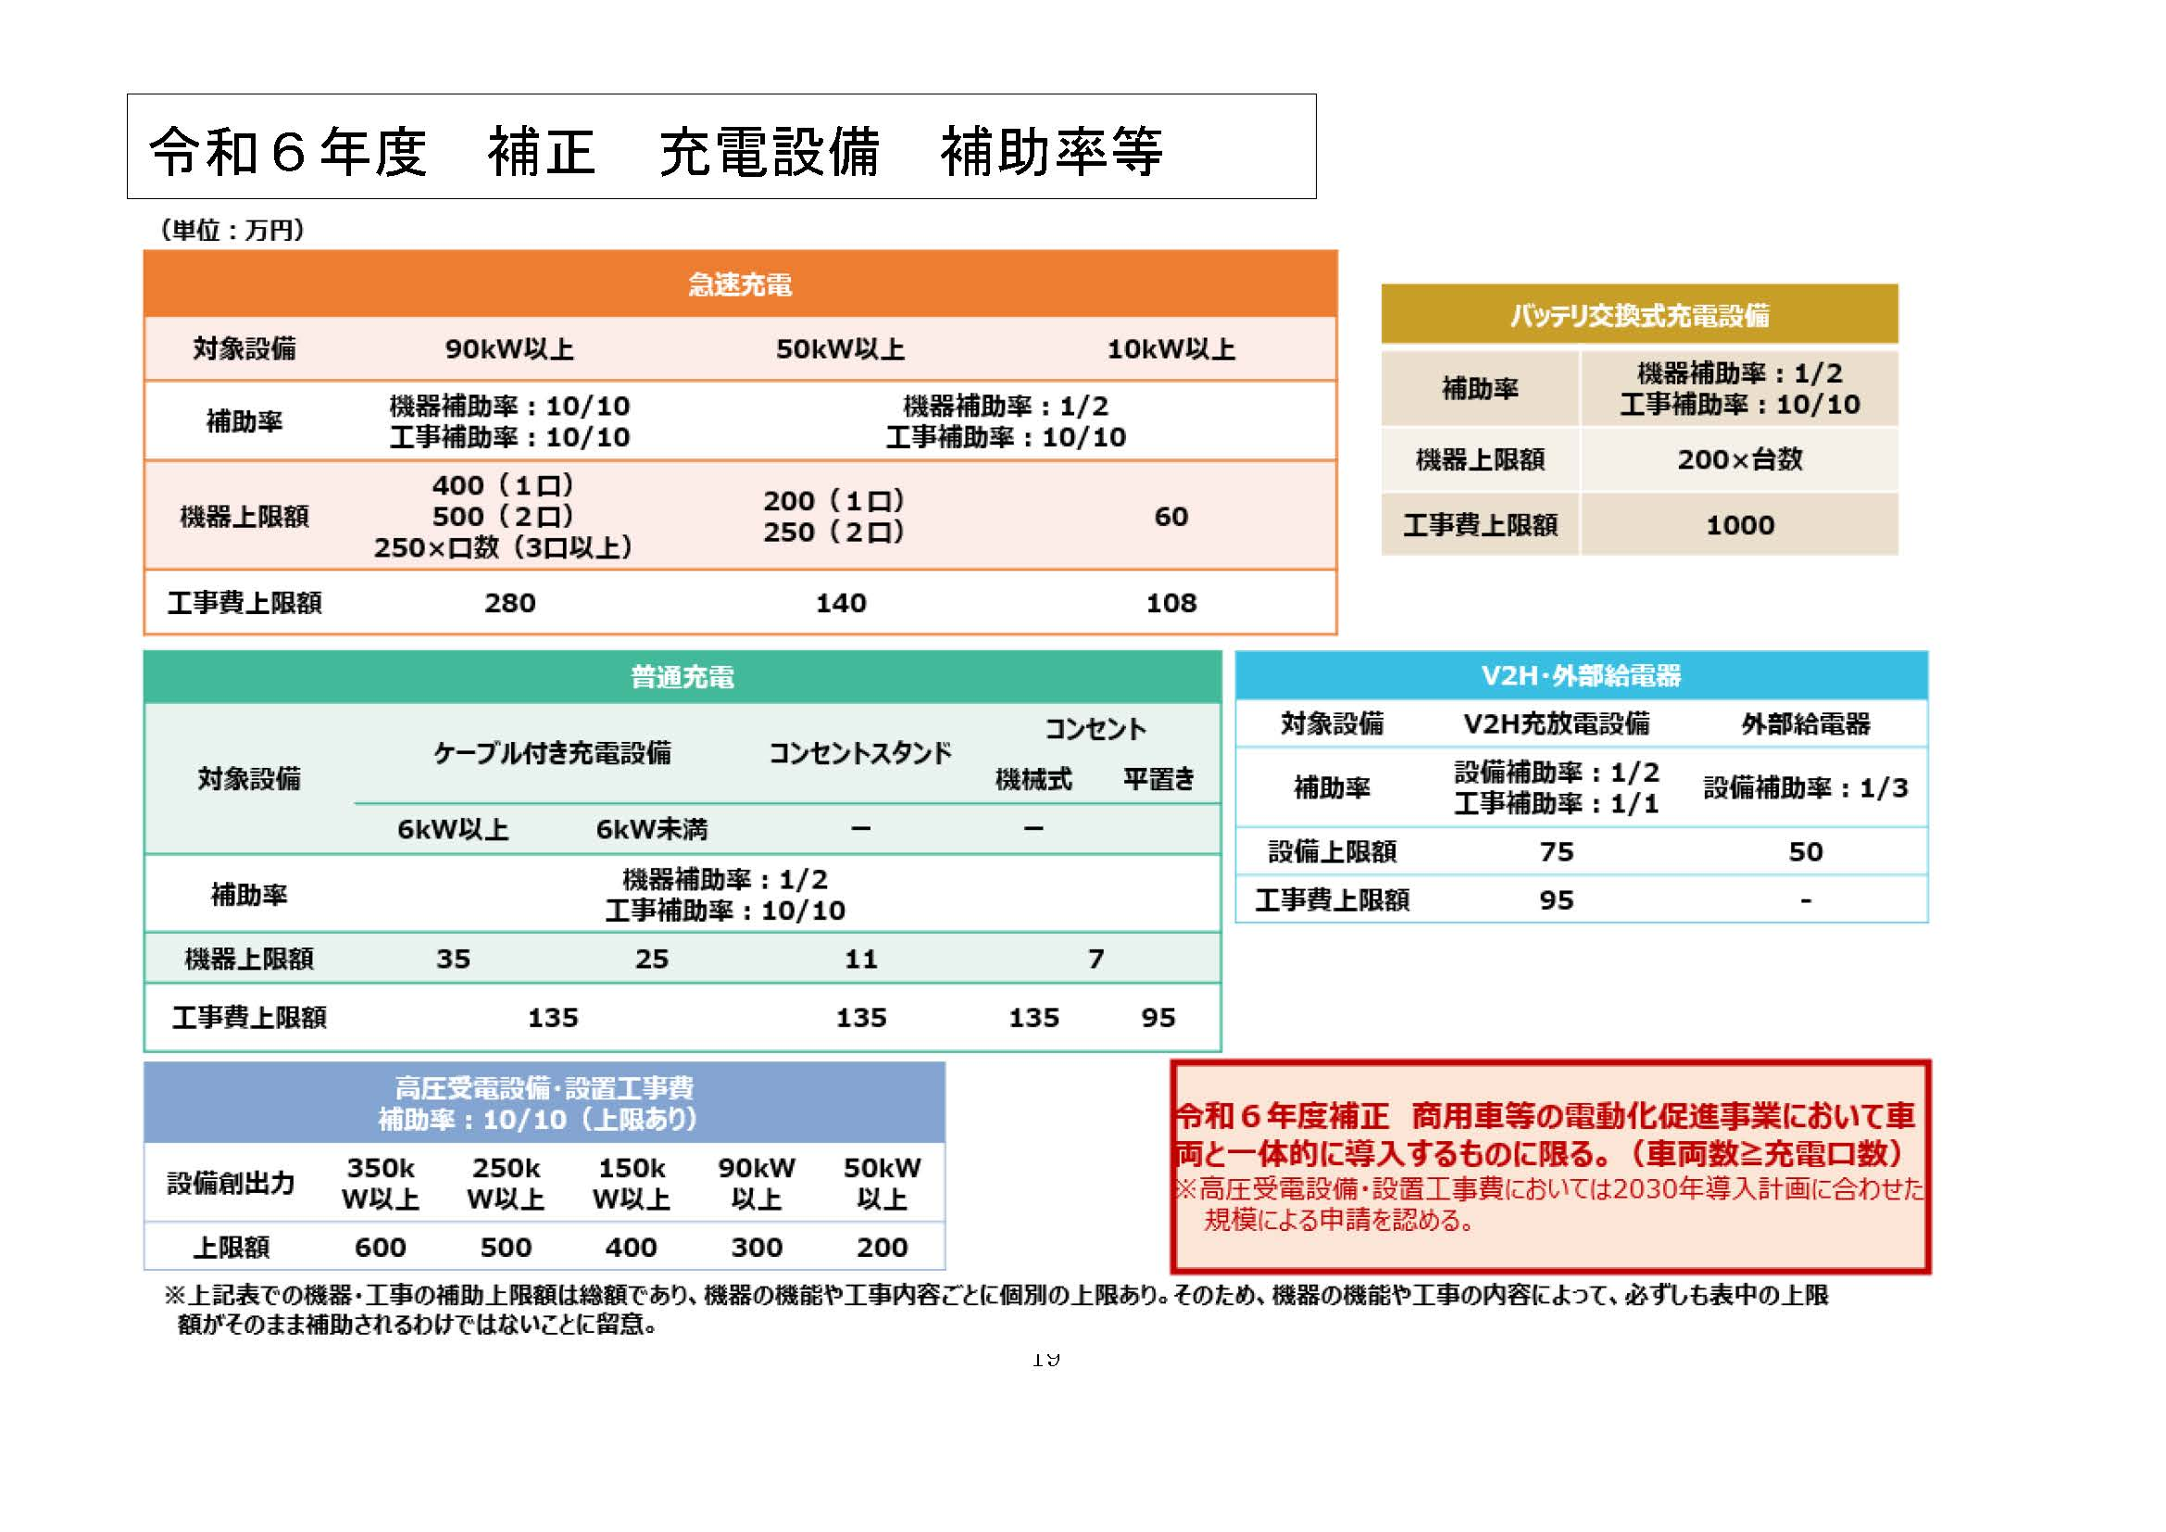
...

様式第１(その９)
...
様式第１（その９）は、令和3年度CO2排出量が20万ｔ以上の事業者のみ提出が必要となります。
...

委任状フォーマット
申請が代表者申請でない場合、必ず添付してください。
...
年 | 月 |  | 日
委任状の日付は、申請書類（申請書や補助金を活用したリース契約書・覚書締結日）以前であることをご確認ください。
...
代表者
...
 |  | ㊞
...
申請者
...

